様式ー３
○○市
 | 様式－３
モデル地区設置対象予定エリア
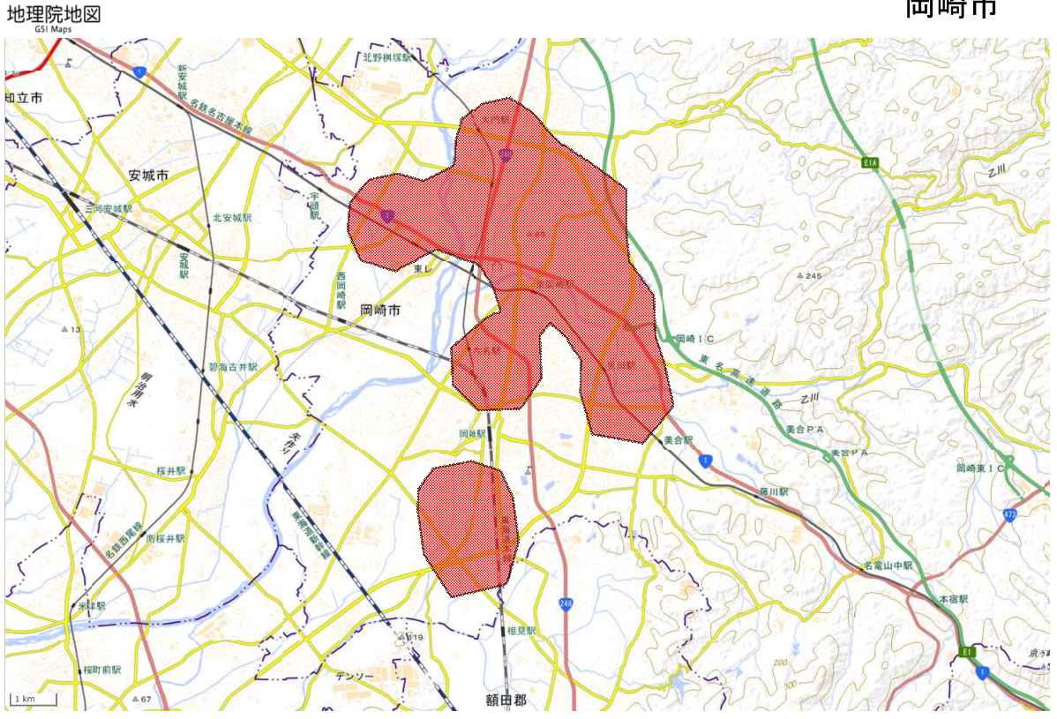

作成イメージ

※本資料により、参加企業等が設置場所を検討する参考資料として使用させて頂きます。

